상품제안서
크린랩 한지기름종이 롤형 25cmX10m 크린랲 기름종이 | 상품코드: F28881

 |  |  |  |  |  |  | 02-412-0044 | www.easy1.co.kr
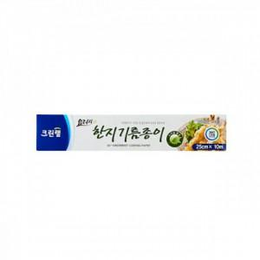

【상세/제작정보】 | 칼라코팅스티커 제작 및 부착 별도 문의.

【인쇄/포장옵션】 | / 포장불가능

【공급단가】 | 수량 | 120~ | 260~ | 600~ | 1,000~ | 3,000~
*VAT별도 | 단가 | 3,130원 | 3,070원 | 3,000원 | 2,940원 | 2,870원

【상품 URL】 | https://dev.easy1.co.kr:443/src/goods_detail.php?gdno=28881

